重型汽车污染控制装置耐久性
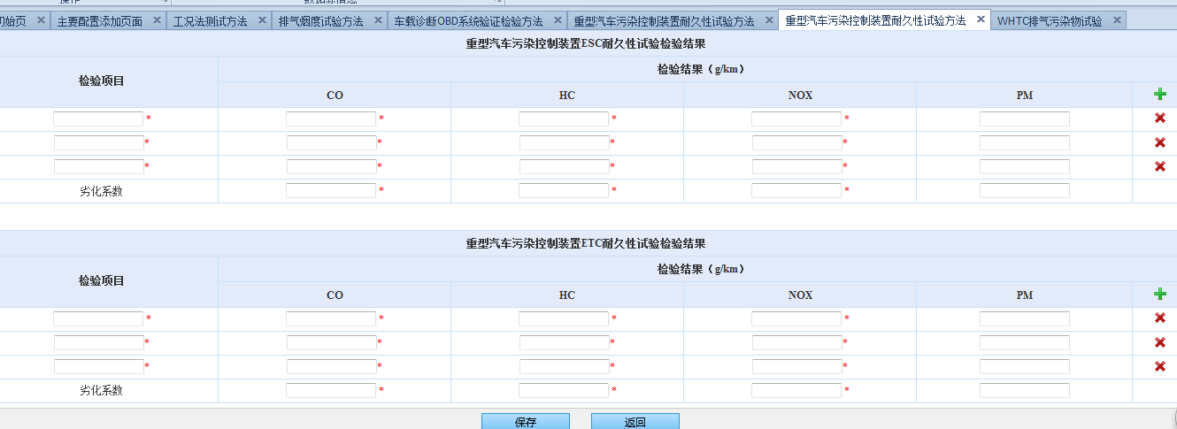
编号 | 元素id | 元素name | 元素value | onclick | 参数名称 | 类别 | 备注 | 所属form的name | 国标型号 | 可新增 | 是否必填
1 | inputForm | inputForm |  |  |  | FORM |  | inputForm | 重型柴油发动机
2 |  | dataList[1].mileage |  |  | ESC检验项目 | TEXT |  | inputForm | 重型柴油发动机 | 是 | 是
3 |  | dataList[1].co |  |  | ESCCO | TEXT |  | inputForm | 重型柴油发动机 | 是 | 是
4 |  | dataList[1].hc |  |  | ESCHC | TEXT |  | inputForm | 重型柴油发动机 | 是 | 是
5 |  | dataList[1].nox |  |  | ESCNOX | TEXT |  | inputForm | 重型柴油发动机 | 是 | 是
6 |  | dataList[1].pm |  |  | ESCPM | TEXT |  | inputForm | 重型柴油发动机 | 是
7 |  |  |  | addColumn("ESC"); |  | A |  | inputForm | 重型柴油发动机 | 是
8 |  | dataList[999].co |  |  | ESC劣化系数CO | TEXT |  | inputForm | 重型柴油发动机 |  | 是
9 |  | dataList[999].hc |  |  | ESC劣化系数HC | TEXT |  | inputForm | 重型柴油发动机 |  | 是
10 |  | dataList[999].nox |  |  | ESC劣化系数NOX | TEXT |  | inputForm | 重型柴油发动机 |  | 是
11 |  | dataList[999].pm |  |  | ESC劣化系数PM | TEXT |  | inputForm | 重型柴油发动机
12 |  | dataList[100].mileage |  |  | ETC检验项目 | TEXT |  | inputForm | 重型柴油发动机 | 是 | 是
13 |  | dataList[100].co |  |  | ETCCO | TEXT |  | inputForm | 重型柴油发动机 | 是 | 是
14 |  | dataList[100].hc |  |  | ETCHC | TEXT |  | inputForm | 重型柴油发动机 | 是 | 是
15 |  | dataList[100].nox |  |  | ETCNOX | TEXT |  | inputForm | 重型柴油发动机 | 是 | 是
16 |  | dataList[100].pm |  |  | ETCPM | TEXT |  | inputForm | 重型柴油发动机 | 是
17 |  |  |  | addColumn("ETC"); |  | A |  | inputForm | 重型柴油发动机 | 是
18 |  | dataList[1000].co |  |  | ETC劣化系数CO | TEXT |  | inputForm | 重型柴油发动机 |  | 是
19 |  | dataList[1000].hc |  |  | ETC劣化系数HC | TEXT |  | inputForm | 重型柴油发动机 |  | 是
20 |  | dataList[1000].nox |  |  | ETC劣化系数NOX | TEXT |  | inputForm | 重型柴油发动机 |  | 是
21 |  | dataList[1000].pm |  |  | ETC劣化系数PM | TEXT |  | inputForm | 重型柴油发动机
22 |  |  | 保存 |  | 保存 | SUBMIT |  | inputForm | 重型柴油发动机

